2019【Line messenging api】機能
 | 優先度 | 機能詳細 | 大/小 | 開発済み | お願いする | 備考 | URL | URL2 | 備考
配信 |  | 一斉配信 |  | TRUE
 |  | ステップ・シナリオ配信 |  | TRUE |  |  |  |  | https://smatu.net/2018/07/01/google-spreadsheet-check-box-line-column-conditional-formatting/#i-2
 |  | セグメント配信 |  | TRUE
 | A3 | クイックリプライ | 大 | FALSE | TRUE | クイックリプライで配信が出来る機能。回答ごとにタグ設定などを可能にしたい | https://developers.line.biz/ja/docs/messaging-api/using-quick-reply/
 | C | リマインダー配信 | 小 | FALSE | FALSE
友だち管理 |  | 1 to 1トーク |  | TRUE | FALSE
 |  | グルーピングタグ |  | TRUE | FALSE
 |  | 友だち情報管理 |  | TRUE | FALSE
 |  | 自動応答機能 |  | TRUE | FALSE
 | B3 | 友達紹介機能 | 小 | FALSE | FALSE | 専用リンクを介して登録してもらうことで、誰が誰を紹介してくれたがが分かる機能
分析系 |  | コンバージョン |  | TRUE | FALSE
 | A2 | 流入経路分析 | 大 | FALSE | FALSE | 用意したラインディングページなどに タグを埋め込んで 流入先（オプトイン）がどのページなのかを把握できるようにする機能 | https://manual.linestep.net/ryuunyuu |  | ※1他社の商品のマニュアルになりますが、参考にマニュアルのURLを載せておきます
 |  | 短縮クリック計測 |  | TRUE | FALSE
 |  | アンケート機能 |  | TRUE | FALSE
 | A1 | カルーセル機能 | 大 | FALSE | TRUE | 横にスライドできる画像のメニューを配信できる機能 | https://manual.linestep.net/editmessage/newcarousel |  | ※1 同様
 | A1 | 回答フォーム | 大 | FALSE | TRUE | LINNER内で自由に回答フォームを作成し、回答ごとにタグや配信を分けられる機能 | https://manual.linestep.net/spreadsheet-linkage | https://manual.linestep.net/afteranswer | URL1:回答フォームの スプレッドシート連携 URL2:フォーム回答後に自動で タグ付けやテンプレート送信する方法
 | C | クロス分析 | 大 | FALSE | FALSE | 複数の条件に照らし合わせてデータを表示できる機能 | https://manual.linestep.net/crossanalysis |  | ※1 同様
 |  | 統計グラフ表示 |  | TRUE | FALSE
 | A3 | ABテスト機能 | 大 | FALSE | FALSE | 文章を2つ以上のグループに分けて配信できる機能。分け方は「登録順が奇数：偶数」、「登録時間で指定」、「タグで指定」、などが可能 | https://www.cuenote.jp/fc/capability/AB-test.html
配信メディア系 | C | 登録メディア管理 | 小 | FALSE | TRUE | リッチ画像、動画を保管するスペース ※WPイメージ
 |  | リッチメニュー |  | TRUE | FALSE
 | A2 | リッチ動画 | 大 | FALSE | TRUE | リッチ動画をメッセージ内で送れる機能 | http://manual-at.line.me/archives/1067960413.html
 | A1 | リッチ画像 | 大 | FALSE | TRUE | 画像にリンクを埋め込んで配信できる機能 | https://manual.linestep.net/editmessage/imagelink
 | A3 | メール配信機能 | 大 | FALSE | FALSE | メールアドレスをcsvなどで登録し、利用者のドメインと紐付けることでAWSなどを介してメールを送れる機能
 | A3 | メールユーザーLINE移行機能 | 大 | FALSE | FALSE | メールアドレスをcsvなどで登録し、専用のLINE登録リンクを送る機能。専用リンクから登録してもらったらどのアドレスがどのLINEの人なのかを紐付けられる
 | B2 | メールユーザー管理 | 小 | FALSE | FALSE | メールアドレスを登録している人の情報を一元管理、配信などができる画面
 | B2 | CSVエクスポート・インポート機能 | 小 | FALSE | TRUE | 友達情報、ステップ文章、タグ情報などをcsvでエクスポート・インポート出来る機能 | https://manual.linestep.net/usertag/csv
 |  | スマホアプリ化 | 大 | FALSE | FALSE | ネイティブアプリ化をしたい
Line新機能案 | B1 | シナリオ フローチャート | 大 | FALSE | FALSE | すべてのシナリオ内ステップメールをフローチャートで一覧化出来る機能。一覧画面では各配信のクリック率や登録タグがわかったり、タグ設定や配信文を変更できたりする |  |  | 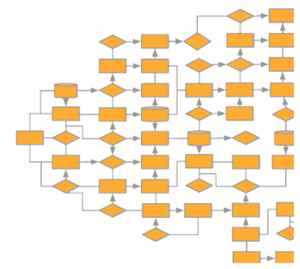
 | C | 誤字認識 | 大 | FALSE | FALSE | 配信メッセージを作成時に誤字を「,,,」などで強調表示できるか？（Googleドキュメントのようなイメージ） |  |  | 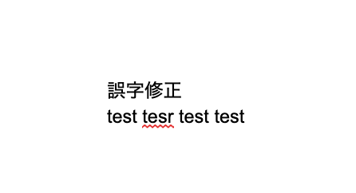
 | C | 自動掘り起こし | 小 | FALSE | TRUE | 何日間動いてない人に自動で文面配信
 | C | 自動タグ設定 | 小 | FALSE | TRUE | 〇〇日アクティブではない人はタグを外す機能
 | B2 | タイムライン関連 | 大 | FALSE | FALSE | 公開範囲設定、投稿予約機能は可能か？ LINNER内からLINE公式アカウントを操作できるイメージでも可。 | https://manual.linestep.net/official-account-timeline
 | A2 | ASP連携 | 大 | FALSE | FALSE | 弊社ASPシステムとの連携機能、ASPシステムで発行したアフィリリンクから登録された人を判別できるようにする
 | A2 | 決済連携 | 大 | FALSE | FALSE | 弊社ASPシステム内で作成した決済リンクからの購入額をLINNER内に蓄えられる機能
 | B3 | タグ分析 | 大 | FALSE | TRUE | タグごとの登録率などを表示できる機能
 | C | エラー | 小 | FALSE | FALSE | 配信エラーなどのエラーを一覧表示できる機能
 | C | クーポン/ポイント機能 | 大 | FALSE | FALSE
 |  | 決済連携(paypay,linepay | 大 | FALSE | FALSE
 |  | ホットペッパー機能 | 小 | FALSE | FALSE
 |  | スケジュール管理連携機能 | 小 | FALSE | FALSE
 |  | Amazon連携 | 小 | FALSE | FALSE
 |  | 楽天連携 | 小 | FALSE | FALSE
 |  | リピート リマインド機能 | 小 | FALSE | FALSE
 |  | Lineブログ/タイムライン連携 | 小 | FALSE | FALSE
 |  | カゴ落ちリマインド | 小 | FALSE | FALSE
 |  | 再入荷リマインド | 小 | FALSE | FALSE
 |  | お気に入り登録リマインド | 小 | FALSE | FALSE
 |  | オムニチャネル連携機能 020 | 小 | FALSE | FALSE
 |  | Amazonの商品の価格変動をグラフ化 Keepa的な | 小 | FALSE | FALSE
 |  | EC用1:1 UI機能 | 小 | FALSE | FALSE
 |  | マインドマップ可視化機能 | 小 | FALSE | FALSE
 |  | ドラッグアンドロップ移動機能 | 大 | FALSE | FALSE
 |  |  |  | FALSE
合計 |  |  |  | FALSE
 |  |  |  | FALSE
 |  |  |  | FALSE
 |  |  |  | FALSE
 |  |  |  | FALSE
 |  |  |  | FALSE
 |  |  |  | FALSE
 |  |  |  | FALSE
 |  |  |  | FALSE
 |  |  |  | FALSE
 |  |  |  | FALSE
 |  |  |  | FALSE
 |  |  |  | FALSE
 |  |  |  | FALSE
 |  |  |  | FALSE
 |  |  |  | FALSE
 |  |  |  | FALSE
 |  |  |  | FALSE

依頼予定
1回目依頼 | 優先度 | 機能詳細 | 大/小 | UI | 開発済み | お願いする | 備考 | URL | URL2 | 備考 | 優先度 | 機能詳細 | 大/小 | 開発済み | お願いする | 金額 | 備考 | URL | URL2 | 備考
 | A | クイックリプライ | 大 | TRUE | FALSE | TRUE | クイックリプライで配信が出来る機能。回答ごとにタグ設定などを可能にしたい | https://developers.line.biz/ja/docs/messaging-api/using-quick-reply/
 | A | カルーセル機能 | 大 | TRUE | FALSE | TRUE | 横にスライドできる画像のメニューを配信できる機能 | https://manual.linestep.net/editmessage/newcarousel |  | ※1 同様
 | A | 回答フォーム | 大 | FALSE | FALSE | TRUE | LINNER内で自由に回答フォームを作成し、回答ごとにタグや配信を分けられる機能 | https://manual.linestep.net/spreadsheet-linkage | https://manual.linestep.net/afteranswer | URL1:回答フォームの スプレッドシート連携 URL2:フォーム回答後に自動で タグ付けやテンプレート送信する方法
配信メディア系 | C | 登録メディア管理 | 小 | TRUE | FALSE | TRUE | リッチ画像、動画を保管するスペース ※WPイメージ
 | A | リッチビデオ | 大 | TRUE | FALSE | TRUE | リッチ動画をメッセージ内で送れる機能 | http://manual-at.line.me/archives/1067960413.html
 | A | リッチ画像 | 大 | TRUE | FALSE | TRUE | 画像にリンクを埋め込んで配信できる機能 | https://manual.linestep.net/editmessage/imagelink
 | B | CSVエクスポート・インポート機能 | 小 | TRUE | FALSE | TRUE | 友達情報、ステップ文章、タグ情報などをcsvでエクスポート・インポート出来る機能 | https://manual.linestep.net/usertag/csv
 | B | 自動掘り起こし | 小 | TRUE | FALSE | TRUE | 何日間動いてない人に自動で文面配信
 | B | 自動タグ設定 | 小 | TRUE | FALSE | TRUE | 〇〇日アクティブではない人はタグを外す機能
 |  | タグ分析 | 大 | TRUE | FALSE | TRUE | 高度なタグ分析 −フォルダ管理(分析、編集) −タグ一覧表示 −タグ名、タグ人数、アクション、タグアクティブ率、作成日付 −グラフ 全体登録者数推移 全体 フォルダクリック率/成約率 流入元分析 新規登録者数 登録情報

 | A | サンプルの追加 | 小 | TRUE | FALSE | TRUE
全体ダッシュボード | C | todo list の追加 | 小 | TRUE | FALSE | TRUE | 自分のto do listを把握
 | B | 1:1顧客の返信の可視化 | 大 | TRUE | FALSE | TRUE | 顧客の返信がどのくらい溜まっているのか 可視化ができる状態 タグの色も把握可能 クリックするとそのまま、1:1に飛ぶ事ができるようになる
 | A | 右上にお知らせ機能を入れる | 小 | TRUE | FALSE | TRUE | XDなどのようにアラーム、お知らせ機能。 ここで最新情報を把握することができる。 毎月更新されていく楽しみがあるのがいいかも
 |  | ステップ配信UIと機能変更 | 大 | TRUE |  | TRUE | 相談の上、決定 | 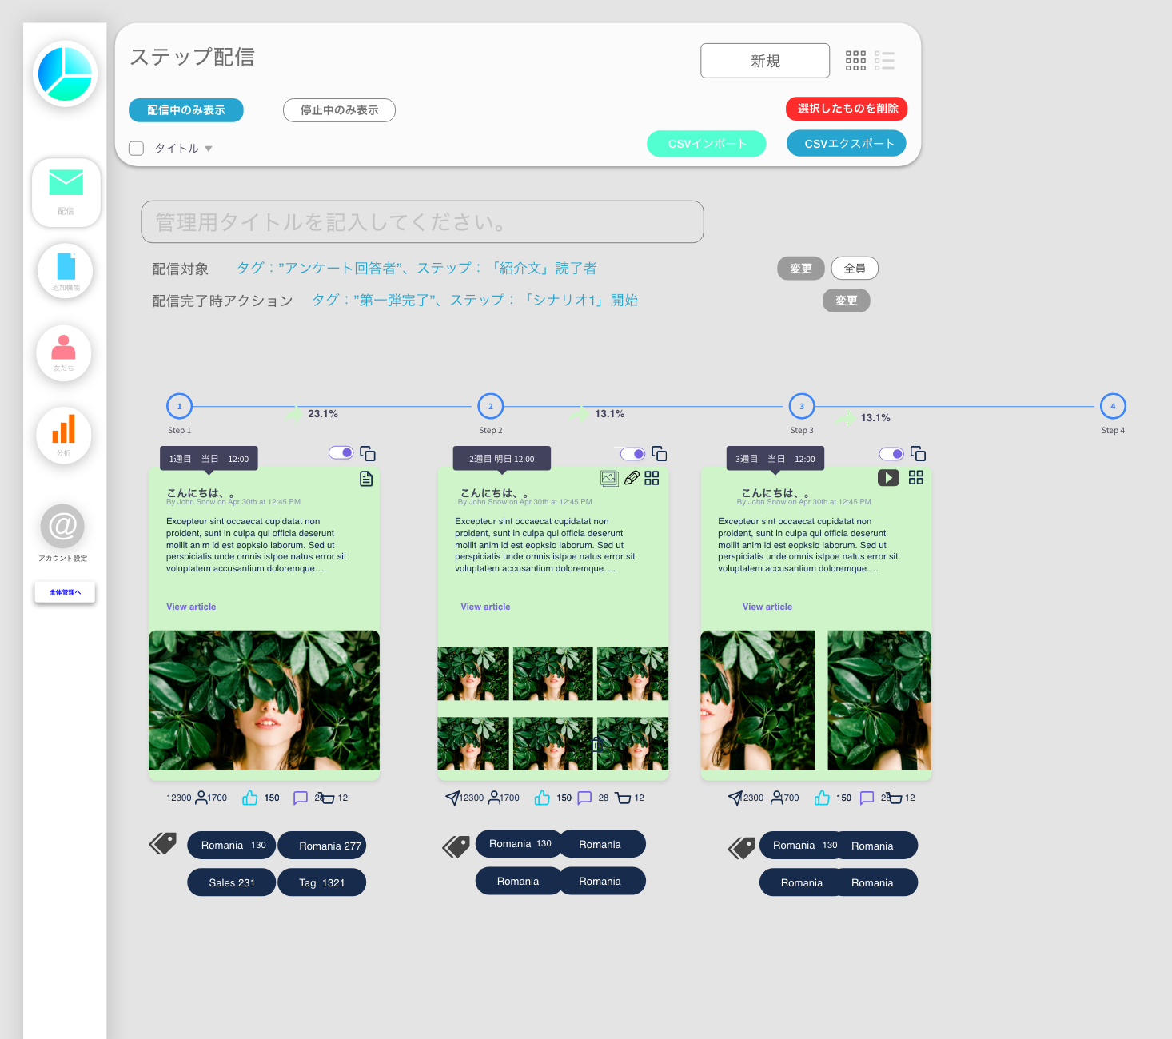
 |  | プレビュー画面の表示しながら文章作成 |  | TRUE | FALSE | FALSE
2回目依頼 | 優先度 | 機能詳細 | 大/小 |  | 開発済み | お願いする | 備考 | URL | URL2 | 備考 | 優先度 | 機能詳細 | 大/小 | 開発済み | お願いする | 金額 | 備考 | URL | URL2 | 備考
分析系 | A | 高度なクリック分析 | 大 | FALSE | FALSE | TRUE | −UIの変更(グラフ追加) URL送信数、訪問数、クリック数、クリック率の表示、ステータスの表示、 ボタンを押すとエキスポート可能、 −追加グラフ 全体年齢 アベレージ Top10リンククリック比較表 年齢グラフ(クリック数) マンスリー、ウィークリー、曜日、クリック数 −リンク単体分析可能 クリック統計、人数統計、
 | A | ステップ分析 | 大 |  |  | TRUE | UI参照 |  | 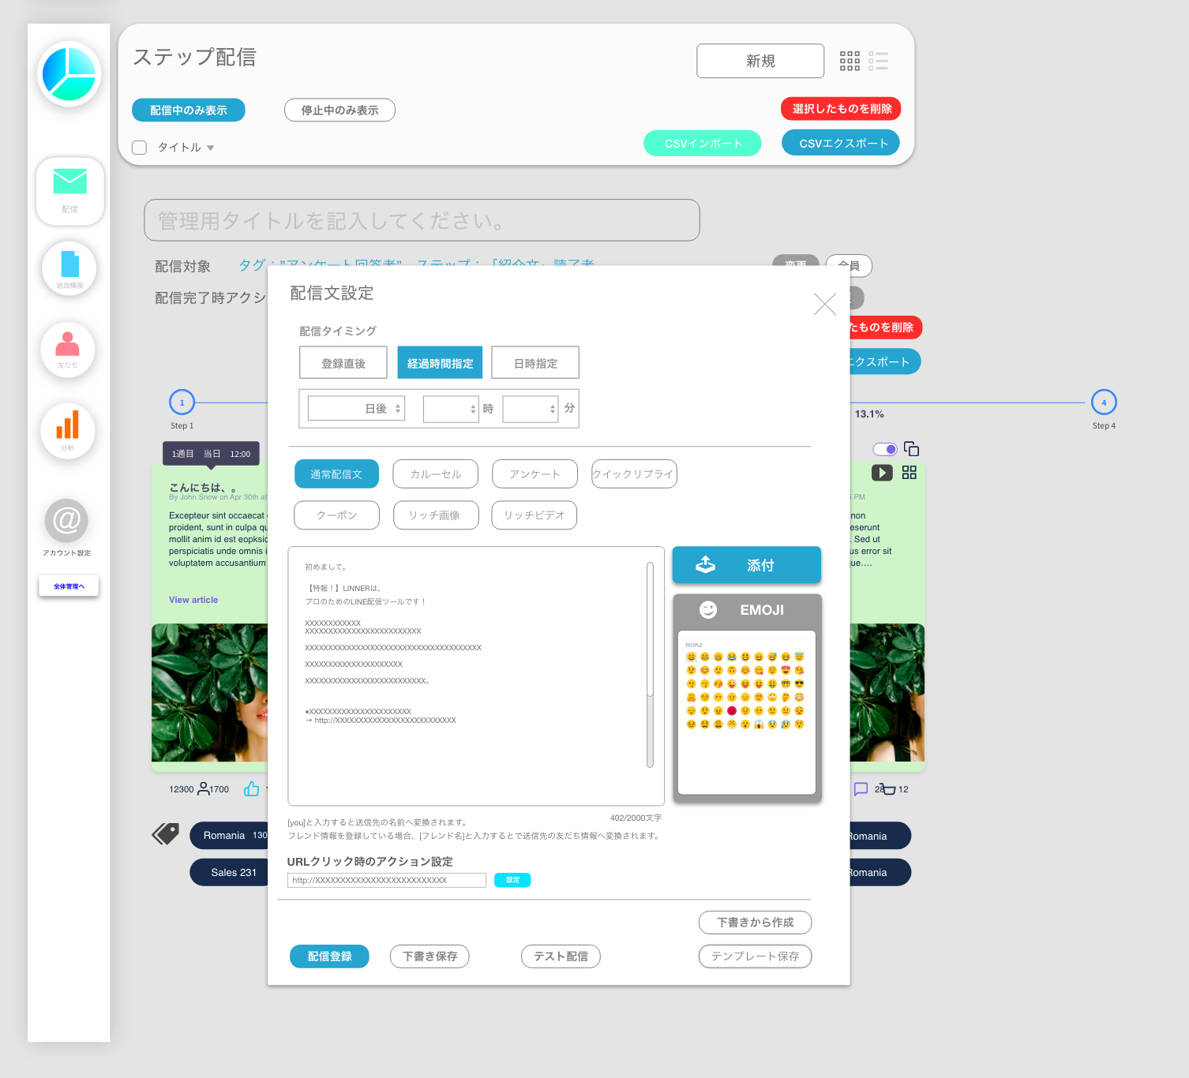
 | B | リッチ配信分析 特殊配信分析 | 大 | FALSE | FALSE | TRUE | リッチ配信、クイックリプライ分析 リッチメニュー クリック測定、成約測定、 グラフ表 クリック数、成約数、配信数、成約額表示 リッチメニュー1~9のボタンのクリック、成約数の表示

ユーザーガイド カスタマーサクセス | A | チュートリアル機能 | 大 |  | FALSE | TRUE | 右上のダッシュボードにチュートリアルを載せられる、確認できる ビデオでも表示できるようになる。
 |  | 配信メッセージ吹き出し数の調整
 |  | 複数シナリオの際のアクション設定調整
 |  | タグ管理のUI調整

追加依頼(検討 | 優先度 | 機能詳細 | 大/小 |  | 開発済み | お願いする | 備考 | URL | URL2 | 備考 | 優先度 | 機能詳細 | 大/小 | 開発済み | お願いする | 金額 | 備考 | URL | URL2 | 備考

 | A2 | 決済連携 | 大 | FALSE | FALSE | FALSE | 弊社ASPシステム内で作成した決済リンクからの購入額をLINNER内に蓄えられる機能 |  |  |  | A2 | 決済連携 | 大 | FALSE | FALSE |  | 弊社ASPシステム内で作成した決済リンクからの購入額をLINNER内に蓄えられる機能
 |  | カゴ落ちリマインド | 小 | FALSE | FALSE | FALSE |  |  |  |  |  | カゴ落ちリマインド | 小 | FALSE | FALSE
 |  | 再入荷リマインド | 小 | FALSE | FALSE | FALSE |  |  |  |  |  | 再入荷リマインド | 小 | FALSE | FALSE
 | B2 | タイムライン関連 | 大 | FALSE | FALSE | FALSE | 公開範囲設定、投稿予約機能は可能か？ LINNER内からLINE公式アカウントを操作できるイメージでも可。 | https://manual.linestep.net/official-account-timeline |  |  | B2 | タイムライン関連 | 大 | FALSE | FALSE |  | 公開範囲設定、投稿予約機能は可能か？ LINNER内からLINE公式アカウントを操作できるイメージでも可。 | https://manual.linestep.net/official-account-timeline
 | A2 | ASP連携 | 大 | FALSE | FALSE | FALSE | 弊社ASPシステムとの連携機能、ASPシステムで発行したアフィリリンクから登録された人を判別できるようにする |  |  |  | A2 | ASP連携 | 大 | FALSE | FALSE |  | 弊社ASPシステムとの連携機能、ASPシステムで発行したアフィリリンクから登録された人を判別できるようにする
 |  | Linepay 決済 |  |  |  |  |  | https://www.linebiz.com/jp/partner/line-account-connect/tech-partner/zeals/
 |  | ChatLP

 |  | UI変更点

